土地案例
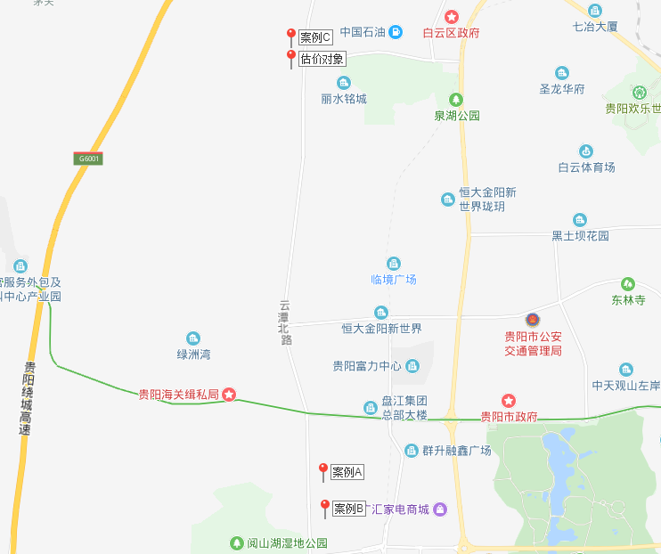
地块名称 | 用地性质 | 建设用地面积(㎡) | 规划建筑面积(㎡) | 容积率 | 出让方式 | 截止日期 | 起始价(万元) | 成交价(万元) | 成交楼面价(元/㎡) | 溢价率 | 受让单位 | 土地星级
贵阳市综合保税区 | 住宅用地 | 21021.3 | 52553.25 | ≤2.5 | 挂牌 | 2019-06-27 | -- | 9343.96 | 1778 | -- | 贵州铁建置业开发有限责任公司 | 1星
贵阳市观山湖区林城东路与西二环交叉口西北侧 | 综合用地(含住宅) | 185121.1 | 475205.9 | 2.567 | 拍卖 | 2019-06-12 | -- | 363009.79 | 7639 | -- | 中信房地产集团有限公司 | 4星
白云区都拉乡黑石头村,北二环北侧 | 综合用地(含住宅) | 135634 | 339084.9 | 2.5 | 拍卖 | 2019-05-31 | -- | 239156.6 | 7053 | -- | 成都润盈置业有限公司 | 2星
贵阳市高新区沙文园区 | 住宅用地 | 182234.4 | 455586 | ≥1,≤2.5 | 挂牌 | 2019-03-15 | 45011.9 | 45877.51 | 1007 | 1.92 | 贵州天亿置业有限公司 | 2星
贵阳市观山湖区东林寺路北侧、规划嘉园大道东侧 | 综合用地(含住宅) | 30172.6 | 75431.5 | ≥1,＜2.5 | 挂牌 | 2019-02-14 | 27155.34 | 34125.2 | 4524 | 25.67 | 贵阳云天置业有限公司 | 5星
观山湖区观山西路北侧、诚信南路西侧 | 综合用地(含住宅) | 19617.7 | 49044.25 | ≥1,≤2.5 | 挂牌 | 2018-08-31 | -- | 29426.54 | 6000 | -- | 中铁置业集团贵州有限公司 | 5星
观山湖区观山西路北侧、诚信南路西侧 | 综合用地(含住宅) | 132095.5 | 330238.8 | ≥1,≤2.5 | 挂牌 | 2018-08-31 | -- | 198143.2 | 6000 | -- | 中铁置业集团贵州有限公司 | 5星
高新区金阳园区 | 住宅用地 | 106107.9 | 265269.8 | ＞1,≤2.5 | 拍卖 | 2018-08-21 | -- | 138311.7 | 5214 | -- | 贵州融创基业房地产开发有限公司 | 5星
观山湖区金清线东段北侧 | 住宅用地 | 188858 | 472145 | ≥1,≤2.5 | 拍卖 | 2018-08-06 | -- | 334089.4 | 7075.98 | -- | 广州金地房地产开发有限公司 | 4星
白云区龙井路南侧、金湖路北侧 | 综合用地(含住宅) | 47648.8 | 147711.3 | 商业容积率≤3.5、商务容积率≤3.5、住宅容积率≤2.5 | 挂牌 | 2018-07-04 | 40738.76 | 42334.05 | 2866 | 3.92 | 贵阳仟坤文创置业有限公司 | 5星
白云区龙井路南侧、金湖路北侧 | 综合用地(含住宅) | 64267.5 | 199229.2 | 商业容积率≤3.5、商务容积率≤3.5、住宅容积率≤2.5 | 挂牌 | 2018-07-04 | 54947.43 | 57995.62 | 2911 | 5.55 | 贵州辉沛企业管理有限公司 | 4星
白云区云环路西侧、南湖路北侧 | 综合用地(含住宅) | 81126.9 | 202817.3 | ≥1,≤2.5 | 拍卖 | 2018-06-21 | -- | 121690.39 | 6000 | -- | 贵州金科天宸房地产开发有限公司 | 1星
观山湖区宾阳大道与北京西路延伸段(金清联络线)交叉口东南侧、二铺收费站北侧 | 综合用地(含住宅) | 135101.5 | 270203 | ≥1且≤2 | 挂牌 | 2018-02-07 | 34585.98 | 35288.51 | 1306 | 2.03 | 贵阳宝和房地产开发有限公司 | 2星
观山湖区宾阳大道与北京西路延伸段(金清联络线)交叉口东南侧、二铺收费站北侧 | 综合用地(含住宅) | 151519.3 | 378798.3 | ≥1且≤2.5 | 挂牌 | 2018-02-07 | 50758.95 | 51705.95 | 1365 | 1.87 | 贵阳宝和房地产开发有限公司 | 3星
高新区沙文生态科技产业园 | 住宅用地 | 54195.51 | 108391 | ≥1且≤2 | 拍卖 | 2018-02-01 | 13332.1 | 13711.45 | 1265 | 2.85 | 贵阳高科开发建设有限公司 | 1星
白云区艳山红镇原氧化铝厂片区 | 住宅用地 | 28944.2 | 86832.6 | ≥1且≤3 | 挂牌 | 2017-12-11 | 19016.34 | 22237.83 | 2561 | 16.94 | 恒大地产集团贵阳置业有限公司 | 5星
白云区艳山红镇原氧化铝厂片区 | 住宅用地 | 19604.2 | 58812.6 | ≥1且≤3 | 挂牌 | 2017-12-11 | 12879.95 | 13991.52 | 2379 | 8.63 | 恒大地产集团贵阳置业有限公司 | 5星
白云区艳山红镇原氧化铝厂片区 | 住宅用地 | 56443.4 | 197551.9 | ≥1且≤3.5 | 挂牌 | 2017-12-11 | 37337.3 | 41090.8 | 2080 | 10.05 | 绿地集团(贵阳)置业有限公司 | 5星
白云区艳山红镇原氧化铝厂片区 | 住宅用地 | 46781.7 | 140345.1 | ≥1且≤3 | 挂牌 | 2017-12-11 | 30735.58 | 33963.51 | 2420 | 10.5 | 绿地集团(贵阳)置业有限公司 | 5星
观山湖区东林寺路北侧 | 住宅用地 | 73333.3 | 183333.3 | ≥1且≤2.5 | 挂牌 | 2017-12-04 | 30066.65 | 30708.31 | 1675 | 2.13 | 贵阳二建置业有限公司 | 5星
观山湖区林城西路与宾阳大道交叉口西北侧 | 住宅用地 | 161143 | 402857.5 | ≥1且≤2.5 | 挂牌 | 2017-09-20 | 29166.88 | 74206.35 | 1842 | 154.42 | 安徽省外经建设(集团)有限公司 | 4星
观山湖区林城西路与宾阳大道交叉口西南侧 | 住宅用地 | 192894 | 482235 | ≥1且≤2.5 | 挂牌 | 2017-09-20 | 34913.8 | 88779.46 | 1841 | 154.28 | 安徽省外经建设(集团)有限公司 | 4星

